Водосточная система
Наша компания является производственной, и мы готовы поставить Вам следующие материалы:

Ø | Воронка |  | Колено |  | Труба |  | Отмёт |  | Желоба |  |  | Крепёж
 | ОЦ | КРАШ | ОЦ | КРАШ | ОЦ | КРАШ | ОЦ | КРАШ |  | ОЦ | КРАШ |  | ОЦ | КРАШ
100 | 218р. | 269р. | 123р. | 146р. | 187р. | 245р. | 128р. | 153р. | 1250 | 167р. | 225р. | желоба | 70р. | 88р.
106 | 218р. | 269р. | 123р. | 146р. | 187р. | 245р. | 128р. | 153р. | 2000 | 253р. | 347р. | ж.стен. | 60р. | 76р.
110 | 218р. | 269р. | 123р. | 146р. | 187р. | 245р. | 128р. | 153р. | Загл | 44р. | 62р. | трубы | 53р. | 70р.
120 | 278р. | 354р. | 127р. | 153р. | 201р. | 264р. | 134р. | 160р. | угловой | 141р. | 158р. | тр.усил | 79р. | 106р.
130 | 278р. | 354р. | 144р. | 176р. | 213р. | 282р. | 151р. | 185р. | выпуск | 114р. | 137р. | Т обр. | 70р. | 88р.
140 | 294р. | 380р. | 150р. | 183р. | 227р. | 301р. | 157р. | 194р.
150 | 326р. | 422р. | 155р. | 192р. | 241р. | 320р. | 164р. | 201р.
160 | 326р. | 422р. | 174р. | 218р. | 253р. | 338р. | 183р. | 231р.
170 | 326р. | 422р. | 181р. | 229р. | 268р. | 357р. | 190р. | 239р.
180 | 377р. | 498р. | 188р. | 238р. | 280р. | 375р. | 197р. | 250р.
190 | 472р. | 635р. | 227р. | 292р. | 294р. | 394р. | 238р. | 306р.
200 | 521р. | 704р. | 236р. | 304р. | 306р. | 412р. | 246р. | 319р.
210 | 521р. | 704р. | 243р. | 315р. | 320р. | 431р. | 255р. | 331р.
220 | 521р. | 704р. | 252р. | 327р. | 333р. | 451р. | 264р. | 343р.
230 | 600р. | 797р. | 260р. | 338р. | 347р. | 468р. | 273р. | 356р.
240 | 600р. | 797р. | 268р. | 350р. | 359р. | 488р. | 282р. | 366р.
250 | 600р. | 797р. | 276р. | 361р. | 373р. | 505р. | 290р. | 378р.
260 | 662р. | 885р. | 306р. | 403р. | 385р. | 524р. | 322р. | 422р.
270 | 662р. | 885р. | 312р. | 415р. | 400р. | 544р. | 331р. | 436р.
280 | 662р. | 885р. | 324р. | 429р. | 412р. | 561р. | 340р. | 451р.
290 | 662р. | 885р. | 333р. | 442р. | 426р. | 581р. | 348р. | 463р.
300 | 662р. | 885р. | 341р. | 454р. | 440р. | 598р. | 359р. | 477р.
· Срок изготовления 3-7рабочих дней, в зависимости от объёма и сложности заказа.
· Изготовим нестандартные изделия на заказ по чертежам и из материала заказчика(медь, пурал, пластизол).
· Заказ отдаётся в работу при 50% предоплате, все заявки и нестандартные заказа по цене и срокам изготовления оговариваются с менеджарами.

Элементы.
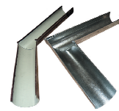 |  |  |  | 1. Желоб угловой (135* и 90*)- устанавливается в местах изменения направления кровли.
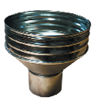 |  |  |  | 2. Воронка желоба водоприемная-предназначена для сбора дождевой или талой воды, поступающей по водосточным желобам. Выполняет функцию накопителя.
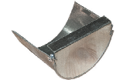 |  |  |  | 3.Заглушка желоба - устанавливается на торцах водосточного желоба, если в данном месте не предусмотрена воронка желоба водоприемная.

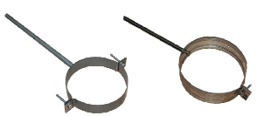 |  |  |  | 4.Крепеж трубы- предназначен для надежного крепления водосточной трубы к фасаду здания. Препятствует отклонению трубы во всех направлениях. Материал: оцинкованная сталь и оцинкованная сталь с полимерным покрытием.
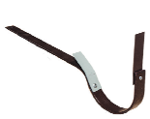 |  |  |  | 5.Держатель, усиленный держатель и крепеж желоба- предназначен для надежного крепления водосточного желоба к фасаду здания. Материал: оцинкованная сталь и оцинкованная сталь с полимерным покрытием толщиной от 0,4 до 0,7мм.
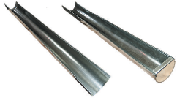 |  |  |  | 6.Желоб водосточный и желоб водосточный с заглушкой-служит для сбора дождевой или талой воды с кровли дома.
 |  |  |  | 7.Воронка желоба выпускная- устанавливается на водосточном желобе, передает поступающую из желоба воду в трубу водостока.
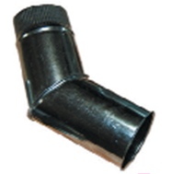 |  |  |  | 8. Колено трубы водосточной- используется для изменения направления водосточного стояка (огибание выступов фасада здания, таких, как карнизы, парапеты).
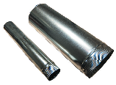 |  |  |  | 9.Труба водосточная- используется для отвода воды от воронки желоба от крыши здания к земле.
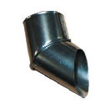 |  |  |  | 10. Колено сливное или отмет- предназначен для перенаправления потока вытекающей из водосточной трубы воды и уменьшению ее выходной скорости.

* Своя линия ППР, которая позволяет рубить листы любой длины, начиная от 500мм
** Вся продукция производится на собственном оборудовании. Есть возможность изготовления нестандартных изделий. Покраска в нестандартные цвета. Различные виды покрытий. Кратчайшие сроки. Высокий сервис.

Металлочерепица
Наша компания является производственной, и мы готовы поставить Вам следующие материалы:

Металлочерепица «Монтеррей»
Толщина металла, мм
Цена за м кв. с НДС, руб.
0.35 |  | 198-258
0.4 |  | 217-283
0.5 |  | 244-318
.**Цена указана за стандартные цвета: RAL3005, RAL5005, RAL6005, RAL7004, RAL8017, RAL9003.

Геометрия.

 | 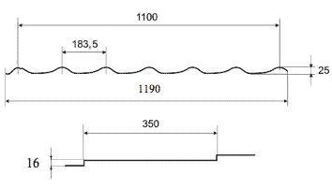

Недопустимые размеры металлочерепицы.

Размер металлочерепицы «под замок», мм |  | Недопустимые размеры металлочерепицы, мм
500 |  | 1150
850 |  | 1500
1200 |  | 1850
1550 |  | 2200
1900 |  | 2550
2250 |  | 2900
2600 |  | 3250
2950 |  | 3600
3300 |  | 3950
3650 |  | 4300
4000 |  | 4650
4350 |  | 5000
4700 |  | 5350
5050 |  | 5700
5400 |  | 6050
5750 |  | 6400
6100 |  | 6750
6450 |  | 7100
6800 |  | 7450
7150 |  | 7800
7500 |  | 8150
7850 |  | 8400

* Своя линия ППР, которая позволяет рубить листы любой длины, начиная от 500мм
** Вся продукция производится на собственном оборудовании. Есть возможность изготовления нестандартных изделий. Покраска в нестандартные цвета. Различные виды покрытий. Кратчайшие сроки. Высокий сервис.

Элементы Безопасности кровли
Снегозадержание для Металлочерепицы, Гибкой черепицы, Профнастила.
Изображение | Артикул | Наименование | Описание | Диаметр трубы, мм | Длина, м | Комп-лект. | Цена с НДС

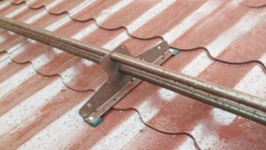 | Мега Эконом | Снегозадержатель трубчатый Мегаэконом труба 25мм для м/ч, г/ч, профнастила. | Порошковая покраска 1мм, труба круглая ф25мм | 25 | 3 | 4 опоры | 1200
 |  |  |  |  | 1 | 2 опоры | 1100
 |  |  |  |  |  |  | 100
 | Форт ф25М | Снегозадержатель трубчатый( неоцинкован-ный) Форт ф25М для м/ч, г/ч, профнастила. | Порошковая покраска, опора 1,5мм, труба круглая ф25мм, обжимка, заглушки | 25 | 3 | 3/4 опоры | 1250/1350
 |  |  |  |  | 1 | 2 опоры | 800
 |  | Опора треугольная | Порошковая покраска(неоцинкованная), толщина 1,5мм |  |  |  | 120
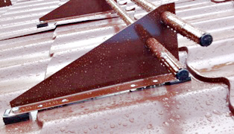 | Форт ф25У | Снегозадержатель трубчатый с уступом (неоцинкованный) форт ф25У для м/ч, г/ч, профнастила. | Порошковая покраска, опора 1,5мм, труба круглая ф25мм, обжимка, заглушки | 25 | 3 | 3/4 опоры | 1350/1500
 |  |  |  |  | 1 | 2 опоры | 850
 |  | Опора треугольная с уступом | Порошковая покраска(неоцинкованная), толщина 1,5мм |  |  |  | 175
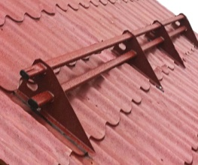 | Форт Premium | Снегозадержатель трубчатый Premium(оцинкованный) для м/ч, г/ч, профнастила | Порошковая покраска, опора 2мм(Zn), труба плоскоовальная 40х20мм, обжимка, заглушки | 40х20 | 3 | 3/4 опоры | 2000/2100
 |  |  |  |  | 1 | 2 опоры | 1500
 |  | Опора треугольная Premium | Порошковая покраска, толщина 2,0мм (Zn) |  |  |  | 150
 | Форт Super Premium | Снегозадержатель трубчатый Super Premium(оцинкован-ный) для м/ч, г/ч, профнастила | Порошковая покраска, опора 2мм(Zn), труба плоскоовальная 40х25мм, обжимка, заглушки | 40х25 | 3 | 3/4 опоры | 2100/2150
 |  |  |  |  | 1 | 2 опоры | 1575
 |  | Опора треугольная Super Premium | Порошковая покраска, толщина 2,0мм (Zn) |  |  |  | 195
 | Форт ф32 | Снегозадержатель трубчатый (неоцинкован-ный) Форт ф32 для м/ч, г/ч, профнастила. | Порошковая покраска, опора 1,5мм, труба круглая ф32мм, | 32 | 3 | 3/4 опоры | 1725/1825
 |  |  |  |  | 1 | 2 опоры | 910
 |  |  |  |  |  |  | 220
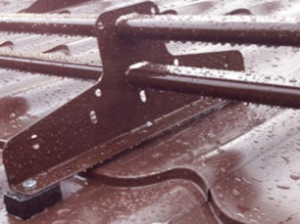 | ФортЭлит ф40 | Снегозадержатель трубчатый ФортЭлит ф40 для м/ч, г/ч, профнастила. | Порошковая покраска, Т-образная опора 2мм(Zn), труба плоскоовальная 40х20мм, обжимка, заглушки | 40х20 | 3 | 4 опоры | 2150
 |  |  |  |  | 1 | 2 опоры | 1545
 |  | Опора Т-образная ФортЭлит | Порошковая покраска, толщина 2,0мм (Zn) |  |  |  | 310
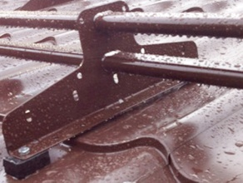 | ФортЭлит | Снегозадержатель трубчатый ФортЭлит для м/ч, г/ч, профнастила | Порошковая покраска, опора 1,5мм, труба круглая ф25мм, обжимка, заглушки | 40х25 | 3 | 4 опоры | 2250
 |  |  |  |  | 1 | 2 опоры | 1625
 |  | Опора треугольная Super Premium | Порошковая покраска, толщина 2,0мм (Zn) |  | 1 | 2 опоры | 310

Так же изготавливаем:
-снегозадержание для фальцевой кровли ( с треугольной и т-образной опорой);
-снегозадержание с креплением на сэндвич-панели;
-снегозадержание для композитной черепицы;
-снегозадержание для натуральной черепицы( снегозадержатель трубчатый, скоба снегозадерживающая).
Мостики кровельные.
Изображение | Артикул | Наименование | Описание | Дли-на, м | Комп-лект. | Цена оцинк. с НДС, | Цена оц. RAL с НДС,

 | Форт ММЧ | Мостик переходной Форт для м/ч, г/ч, профнастила | Оцинкованный металл, порошковая покраска, опора 2мм, мостик 2мм, ширина рабочая 350мм, противоскользящее рифление, остановочные бортики. | 1.5 | 3 опоры | 3000 | 3350
 |  |  |  | 1м | 2 опоры | 2550 | 2875
 |  |  |  | 0,5м | 2 опоры | 1850 | 2185
 | Форт МФ | Мостик переходной для фальцевой кровли |  | 1.5 | 3 опоры | 3800 | 4250
 |  |  |  | 1м | 2 опоры | 3350 | 3750
 |  |  |  | 0,5м | 2 опоры | 2185 | 3150
 | Форт МНЧ | Мостик переходной Форт для натуральной черепицы | Оцинкованный металл, порошковая покраска, опора 2,5мм, мостик 2мм, ширина рабочая 350мм, противоскользящее рифление, остановочные бортики | 1.5 | 3 опоры | 3685 | 4265
 |  |  |  | 1м | 2 опоры | 3250 | 3800
 |  |  |  | 0,5м | 2 опоры | 2185 | 2875
 | Форт МКЧ | Мостик переходной Форт для композитной черепицы | Оцинкованный металл, порошковая покраска, опора 2,5мм, мостик 2мм, ширина рабочая 350мм, противоскользящее рифление, остановочные бортики | 1.5 | 3 опоры | 3685 | 4265
 |  |  |  | 1м | 2 опоры | 3250 | 3800
 |  |  |  | 0,5м | 2 опоры | 2185 | 2875
 | Форт ПМ | Ограждение мостика | Комплект оцинкованных перил для мостика кровельного, длина 0,5м | H=0,6м |  | 1150 | 1650

